Wykr.1
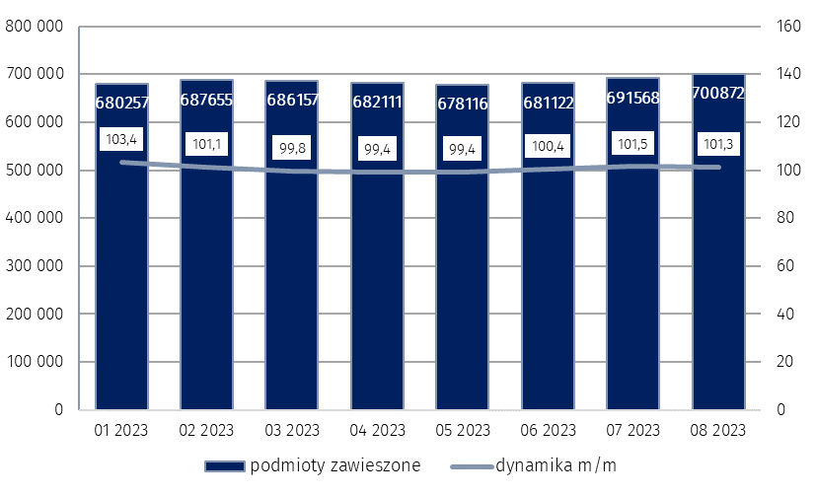
Wykres 1. Liczba podmiotów nowo zarejestrowanych w rejestrze REGON

Wykr.2
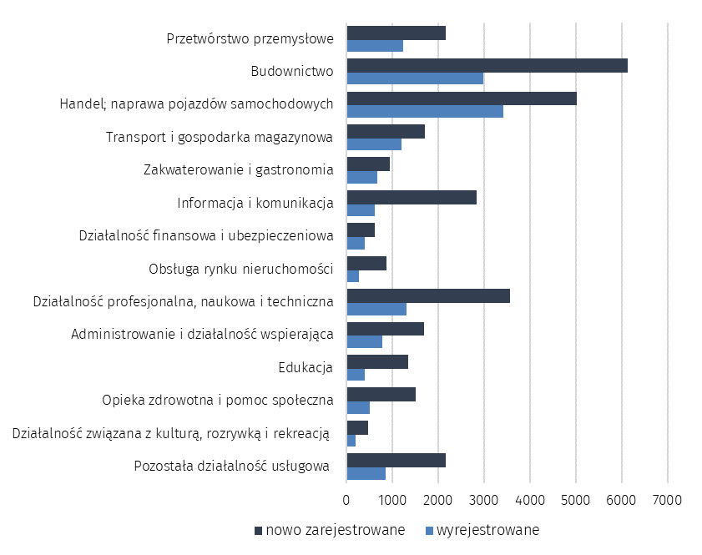
Wykres 2. Liczba podmiotów nowo zarejestrowanych i wyrejestrowanych z rejestru REGON
 | wg sekcji PKD w sierpniu 2023 r.

